前灯双色灯罩
产品信息&要求
Part information & requiremenrt
 |  | 模具式样书 Mold Quotation Specification |  |  |  |  |  | 文件编号 Doc.NO. |  |  | 4-SJ-074
 |  |  |  |  |  |  |  | 版本 Version |  |  | V1.0
项目名称 Project Name |  | 产品名称 Lamp Name | 注塑周期 Cycle Time
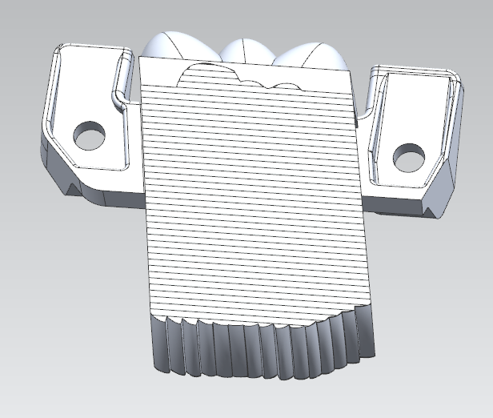
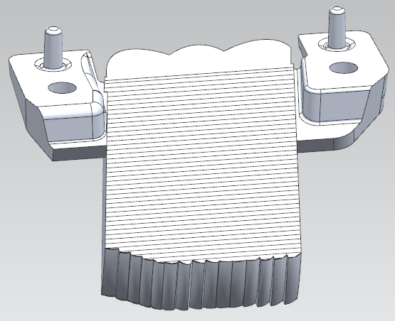
P06近光灯 |  | 前雾灯光导 | 120s
产品和模具信息 Part and Mold Information
材料 Material |  | 缩水率‰ Shrinkage | 产品表面处理 Part Treatment
PC LED2245 000000 （无色透明；科思创） |  | 6 ‰ | 其它
模具类型 Mold Type |  | 腔数 Cavity Number | 模具寿命 Mold Guarantee
单色模 |  | L+R | XX 万
1.花纹面光洁，无划伤、水丝、斑点、缺料、熔接线等注塑缺陷，具体参照《外观检查基准》；
2.模具抛光范围进行镜面抛光，表面粗糙度 Ra≤0.05（客户如有具体粗糙度要求按照客户要求），具体区域见图纸，未标注范围以朗恩思认可为准；
3.顶杆痕迹，分型面上的毛刺处理后的痕迹不得超过 0.1mm，模具抛光范围不得设置顶杆；可见区域不得有顶块、滑块线、浇口等影响点灯效果的特征；
4.注塑时要求不能使用脱模剂，产品表面无油迹；
5.光学花纹要求详见图纸标注，花纹区域模具凹角不得超过 R0.15，模具凸角不允许倒角，未注圆角以 3D 数模为准；
6.产品长宽高 55*55*20mm.
7.产品机械手取件.
模架 Frame | 表面处理 Treatment Type | 定模侧 Fixed Side | 动模侧 Moving Side
定模镶嵌 | 抛光 Polish | 3 mic.diam | 3 mic.diam
动模镶嵌 | 皮纹 Graining | 否 | 否
模具尺寸Mold Size （操非X高度X厚度）MM |  | 模具重量(T) Mold Weight | 注塑机 Injection Machine

钢料 Steel | 部件 Component | 动模仁 Moving side core | 定模仁 Fixed side core | 定模板 A plate | 动模板 B plate | 顶针板 Eject plate |  | 其它模板 Others | 浇口镶件 Gate Insert |  | 斜顶/直顶 Angle Lifter | 滑块/内抽 Slider
 | 钢材牌号 Steel Name | 2343 ESR | 2343 ESR | S50C | S50C | P20 |  | S50C | 2343 ESR |  | 2343 ESR | 2343 ESR
 | 硬度 hardness | 48-50 HRC | 48-50 HRC |  |  | 28-32 HRC |  |  | 48-50 HRC |  | 48-50 HRC | 48-50 HRC
 | 钢料品牌 Brand | 宝钢/宝钢凌力 SW2343ESR-L | 宝钢/宝钢凌力 SW2343ESR-L | 不指定 | 不指定 | 不指定 |  | 不指定 | 不指定 |  | 宝钢/宝钢凌力 SW2343ESR-L | 宝钢/宝钢凌力 SW2343ESR-L
热流道 Hot System | 热流道品牌 Hot System Brand |  | 恒道 | 封胶方式 Valve Type | 阀针 |  |  | 顶出 Ejection | 顶出形式 Eject Type |  |  | 油缸
 | 驱动方式 Drive Type |  | 气动 |  |  |  |  |  | 复位方式 Return Type |  |  | 油缸复位
进浇 Injection | 流道类型 Runner Type |  | 热流道+冷流道 | 浇口类型 Gate type | 侧浇口 |  |  |  | 行程开关 Limit Switch |  |  | 施耐德
模具加热 Heating | 加热方式 Type | 左右独立 Independent L/R | 热流道 Hot System | 内抽/斜顶/滑块 Inner slider/Angle lifter/Slider |  | 辅件品牌 Assistant Brand |  | 顶针/司筒 Eject pin/Sleeve pin |  | 油缸 Oil Cylinder |  | 水接头 Connector
 | 水 | 是 | 是 | 是 |  |  |  | 盘起（SKD61) |  | 君帆 |  | 盘起
模具备件 Mold Spare Part |  | 备件名称 Spare part Name | 薄插穿镶件 Weak shut-off insert |  | 斜导柱 Angel Pin |  | 弹簧 Spring |  |  | 司筒/针 Sleeve/Pin |  | 顶针 Eject Pin
 |  | 数量 Number | 100%备件 |  | 100%备件 |  | 100%备件 |  |  | 每种型号1套 |  | 每种型号1根

注塑机信息 Injection Machine Information |  | 最大锁模力 Max-Clamping force | XX T | 格林柱间距（宽*高） Space Between Tie Bars (Hor * Ver) | XX mm |  |  | 开模行程 Open Stroke |  |  | XX mm
 |  | 喷嘴球径 Nozzle Sphere Diameter | XX mm | 喷嘴孔径 Nozzle Diameter | XX mm |  |  | 容模厚度 Min&Max Mold Thickness |  |  | XX mm
 |  | 模具吊装角度 Mold Lifting Angle | -2° -> -4° | 模具安装 Mold Clamping | 液压码模
测量&分析&加工跟踪&试模要求（Measurement & analysis & manufacture tracking & Tryout requirement）
1.所用动定模芯、模架、滑块及斜顶等重要部件钢材必须提供原厂材质证明 The original material certification must be provided for all the mold plates and important components steel 2.T0前按时提供相关模具加工检测报告 Related inspection reports must be provided before T0 in tooling supplier site 3.每周提供至少1次模具加工进度报告（带图片） Mold manufacture plan & report one times at least per week (with picture) 4.关于T0、预验收，模厂需按时进行。未经迅驰同意，不按期进行，视为失败. The T0&Pre-acceptance must be done on time.The result is failture if delay without confirmed by Xunchi.
报价要求（Quotation Requirement）
1.我方定义的模具材质、热流道品牌及是否使用热流道不能变更. The definited mold steel & hot system brand & whether use hot system can't be changed 2.此报价包含模具备件 This quotation include mold spare parts

编制Organization： 审核Review： 批准Approval： 日期Date：

保存年限：至少15年

